Мониторинг
Мониторинг цен на полках

Хабаровск |  | ед. изм. | Ожидаемые продажи в городе за 1 мес в ед. изм | Закупочная цена Невада-Вос ток | Рекомендованная цена на полке (при наличии) | Минимальная цена по мониторингу | Наценка от мин.цен | Магазины конкурентов (С ФОТО ИЛИ ЧЕКАМИ)
 | Наименование |  |  |  |  |  |  | Рынок Центр | Супер-Гуд | Любимый | 3 кота | Рынок Южный | Санвей | др. | др.
1 | Салат Овощи весенние | шт. | 1,000 | 35.00 | 47.00 | 49.21 | 40.60% |  | 49.21 |  | 51.70
2 | Наименование 2 |  |  |  |  | 0.00 | #DIV/0!
3 | Наименование 3 |  |  |  |  | 0.00 | #DIV/0!
4 | Наименование 4 |  |  |  |  | 0.00 | #DIV/0!
5 | Наименование 5 |  |  |  |  | 0.00 | #DIV/0!
6 | Наименование 6 |  |  |  |  | 0.00 | #DIV/0!
7 | Наименование 7 |  |  |  |  | 0.00 | #DIV/0!
Комсомольск-на-Амуре |  | ед. изм. | Ожидаемые продажи в городе за 1 мес в ед. изм | Закупочная цена Невада-Вос ток | Рекомендованная цена на полке (при наличии) | Минимальная цена по мониторингу | Наценка от мин.цен | Магазины конкурентов (С ФОТО ИЛИ ЧЕКАМИ)
 | Наименование |  |  |  |  |  |  | Амба | Любимый | Супер-Гуд | Рынок | 10чка | др. | др. | др.
1 | Салат Овощи весенние |  | 300 | 35.00 | 49.00 | 50.24 | 43.54% | 50.92 |  | 50.24 | 51.60 | 53.90
2 | Наименование 2 |  |  |  |  | 0.00 | #DIV/0!
3 | Наименование 3 |  |  |  |  | 0.00 | #DIV/0!
4 | Наименование 4 |  |  |  |  | 0.00 | #DIV/0!
5 | Наименование 5 |  |  |  |  | 0.00 | #DIV/0!
6 | Наименование 6 |  |  |  |  | 0.00 | #DIV/0!
7 | Наименование 7 |  |  |  |  | 0.00 | #DIV/0!
Биробиджан |  | ед. изм. | Ожидаемые продажи в городе за 1 мес в ед. изм | Закупочная цена Невада-Вос ток | Рекомендованная цена на полке (при наличии) | Минимальная цена по мониторингу | Наценка от мин.цен | Магазины конкурентов (С ФОТО ИЛИ ЧЕКАМИ)
 | Наименование |  |  |  |  |  |  | Бридер | Супер-Гуд | Ветеран | Любимый | Рынок | Санвей | др.
1 | Салат Овощи весенние |  | 150 | 35.00 | 47.00 | 47.60 | 36.00% | 49.60 |  | 47.60 |  | 51.80
2 | Наименование 2 |  |  |  |  | 0.00 | #DIV/0!
3 | Наименование 3 |  |  |  |  | 0.00 | #DIV/0!
4 | Наименование 4 |  |  |  |  | 0.00 | #DIV/0!
5 | Наименование 5 |  |  |  |  | 0.00 | #DIV/0!
6 | Наименование 6 |  |  |  |  | 0.00 | #DIV/0!
7 | Наименование 7 |  |  |  |  | 0.00 | #DIV/0!
Владивосток |  | ед. изм. | Ожидаемые продажи в городе за 1 мес в ед. изм | Закупочная цена Невада-Вос ток | Рекомендованная цена на полке (при наличии) | Минимальная цена по мониторингу | Наценка от мин.цен | Магазины конкурентов (С ФОТО ИЛИ ЧЕКАМИ)
 | Наименование |  |  |  |  |  |  | Кашелка | Три кота | Реми | 5+ | др. | др.
1 | Наименование 1 |  |  |  |  | 0.00 | #DIV/0!
2 | Наименование 2 |  |  |  |  | 0.00 | #DIV/0!
3 | Наименование 3 |  |  |  |  | 0.00 | #DIV/0!
4 | Наименование 4 |  |  |  |  | 0.00 | #DIV/0!
5 | Наименование 5 |  |  |  |  | 0.00 | #DIV/0!
6 | Наименование 6 |  |  |  |  | 0.00 | #DIV/0!
7 | Наименование 7 |  |  |  |  | 0.00 | #DIV/0!
Уссурийск |  | ед. изм. | Ожидаемые продажи в городе за 1 мес в ед. изм | Закупочная цена Невада-Вос ток | Рекомендованная цена на полке (при наличии) | Минимальная цена по мониторингу | Наценка от мин.цен | Магазины конкурентов (С ФОТО ИЛИ ЧЕКАМИ)
 | Наименование |  |  |  |  |  |  | Кашелка | 5+ | др. | др. | др. | др.
1 | Наименование 1 |  |  |  |  | 0.00 | #DIV/0!
2 | Наименование 2 |  |  |  |  | 0.00 | #DIV/0!
3 | Наименование 3 |  |  |  |  | 0.00 | #DIV/0!
4 | Наименование 4 |  |  |  |  | 0.00 | #DIV/0!
5 | Наименование 5 |  |  |  |  | 0.00 | #DIV/0!
6 | Наименование 6 |  |  |  |  | 0.00 | #DIV/0!
7 | Наименование 7 |  |  |  |  | 0.00 | #DIV/0!

 | ИНСТРУКЦИЯ ПО МОНИТОРИНГУ:
 | - сохраняем фото на рабочем столе, либо в любом другом месте на дисках
 | - заходим в файл мониторинга , выбираем необходимую ячейку
 | - правой кнопкой мыши
 | - выбираем «вставить примечание»
 | - на рамке примечание находим «крестик» в левом верхнем углу

 | - щелкаем правой кнопкой мышки
 | - выбираем «формат примечания»
 | - выбираем лист «цвета и линии»
 | - выбираем закладку «цвет»
 | - выбираем «способы заливки»

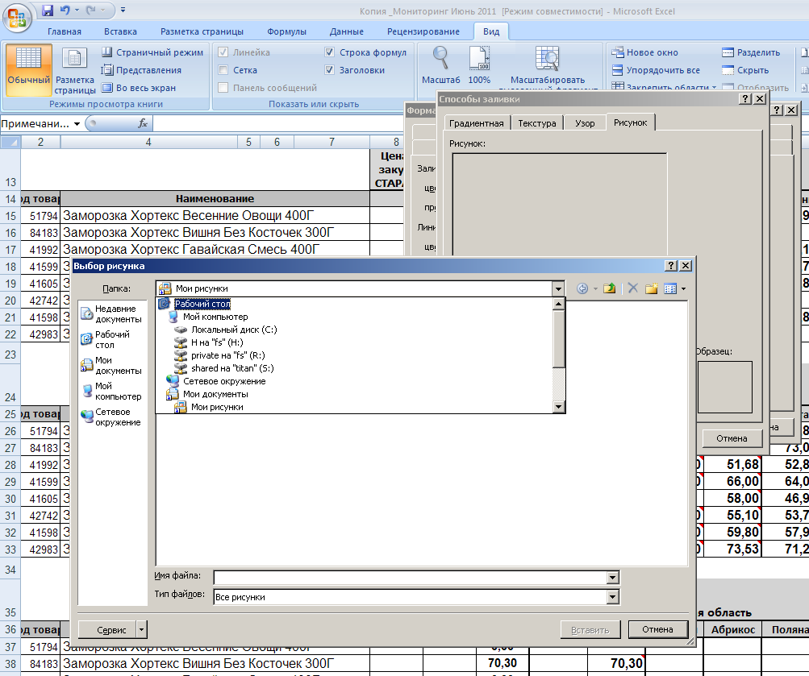
 | - выбираем закладку «рисунок»
 | - нажимаем кнопку «рисунок»
 | - выбираем путь, где у вас находится необходимое фото

 | - выбираем «ок»

